Leitende

Anmeldung
Rope Skipping Schweizermeisterschaften Einzel vom 19. Juni 2021 in Wettingen

Verein

Verantwortliche Leiterperson
Name | Vorname | Strasse | PLZ | Ort | E-Mail

Wertungsrichter
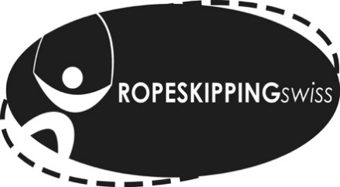

Anmeldung
Rope Skipping Schweizermeisterschaften Einzel vom 19. Juni 2021 in Wettingen

Anzahl zu meldende Wertungsrichter/inn |  | 0

Wertungsrichter/in - Pro 4 SpringerInnen muss ein WR gmeldet werden |  |  |  |  | Freestyle
Name | Vorname | E-Mail | Beginners | Intermediate | Variation | Level | Präsentation | Triple Unders | auch Teilnehmer/in | gewünschte Einsatzdauer | Bemerkungen

